Criando EAP e estimando tempos
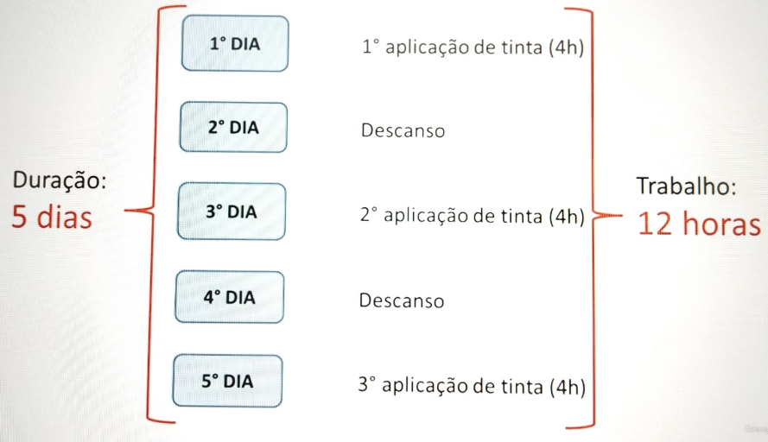
MÓDULO 1 - AULAS INICIAIS CRIANDO A EAP
Aula 1: Criando tarefas
SEMPRE de início ''Agendar automaticamente''
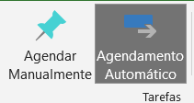

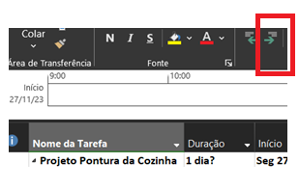
Para adicionar tarefas, clica na linha abaixo e ''Inserir Tarefas'' com o botão direito.
> Para que uma tarefa abrigue outras tarefas ''Avançar''

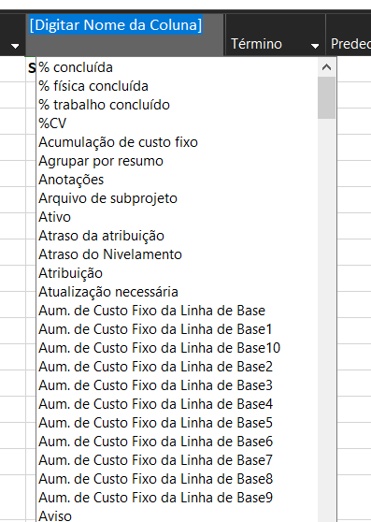
Aula 2: Duração (quantos dias) x Trabalho (qts hrs cada tarefa)
Criando a coluna ''Trabalho'' > Botão direito, Inserir coluna
 | OBS: No projeto da aula em questão ''Pintura da Cozinha'' segue:

Criando Depedências entre ativi
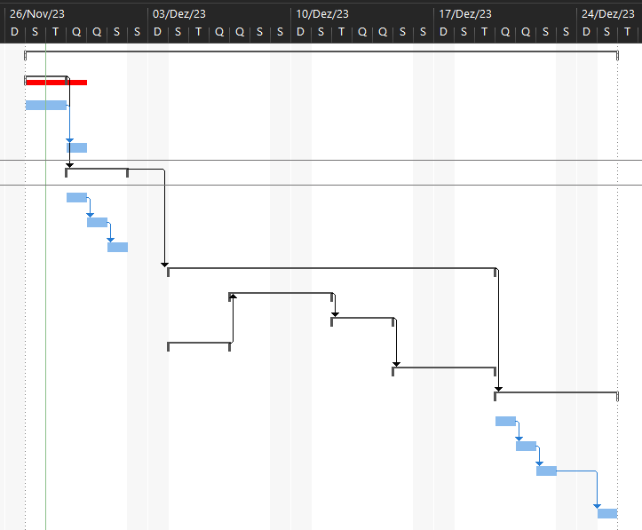
MÓDULO 1 - DEPENDÊNCIA ENTRE TAREFAS
OBS: Para criar dependencia entre as atividades, deve-se atentar aquelas que podem ser realizadas de forma paralela a outras ou não.
Ex: A 1ª aplicação de tinta, não pode ser realizada em paralelo com a 2ª
> Relacionando condição de termino > início:
 | Coluna ''Predecessores'':

NOTA: Vincular pares, tarefas filhas com tarefas filhas e tarefas resumo, com tarefas resumo. Dessa forma, fica mais fácil de ler a sequência.

Assim sendo, primeiro pintamos o teto para depois as paredes laterias e frontais:

DICA: Supondo que as tarefas resumos 2 e 5 fossem executadas em paralelo:

> Outra forma de relacionar as predecessoras:
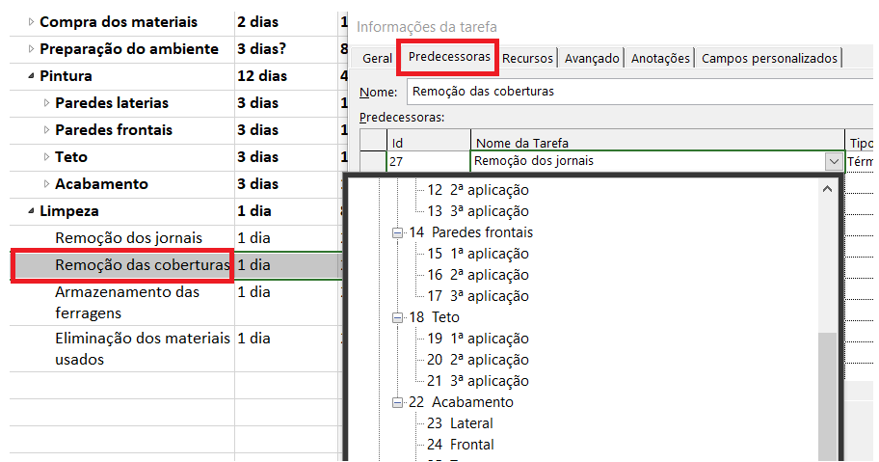
 |  | Tipos de vínculo
 |  | OBS: É nessa janela que também posso definir para as tabelas começarem juntas de forma paralelas em: ''Tipo > Início para Início''

RESUMO FINAL DA EAP
Assim a forma do cronograma seguiu:

Definindo Latência entre as ati
MÓDULO 1 - TIPOS DE VÍNCULO E LATÊNCIA
Antes de começar a aula de latencia, foi abordado os 3 tipos de vínculo: |  | LATÊNCIA
 |  | Usando agora o projeto ''Pintura da cozinha''
Tipos de vínculo | Para a aula mostrando os outros tipos de vinculo , seguiu-se o seguinte exemplo de EAP: | Definir intervalos entre as tarefas. Ex: para a 2ª aplicação de tinta, estabelece 1 dia de intervalo para a secagem da parede, e a 3ª aplicação, 2 dias após a 1ª aplicação

 |  | OBS: Se optar para inciar antes da predecessora é só colocar em ''latência'' o número de dias negativo.
Outros tipos de vínculo além de após conclusão e paralelamente como citados em Aula ''Criando Dependencias"
> Terminam juntas : Término a término |  | NOTA: Outra forma de definir os intervalos é utilizando %. Ex: Desejo que a tarefa de 2ª aplicação seja iniciada quando a 1ª estiver em 50 concluida, dessa forma:
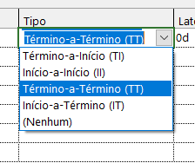

Só conclui a tarefa B quando a A estiver concluída, nesse caso:
> Início a termino (menos utilizado)
Ex: Um vigia só pode sair do local assim que outro vigia estiver chegado.

